（参考画面）財務状況の公表
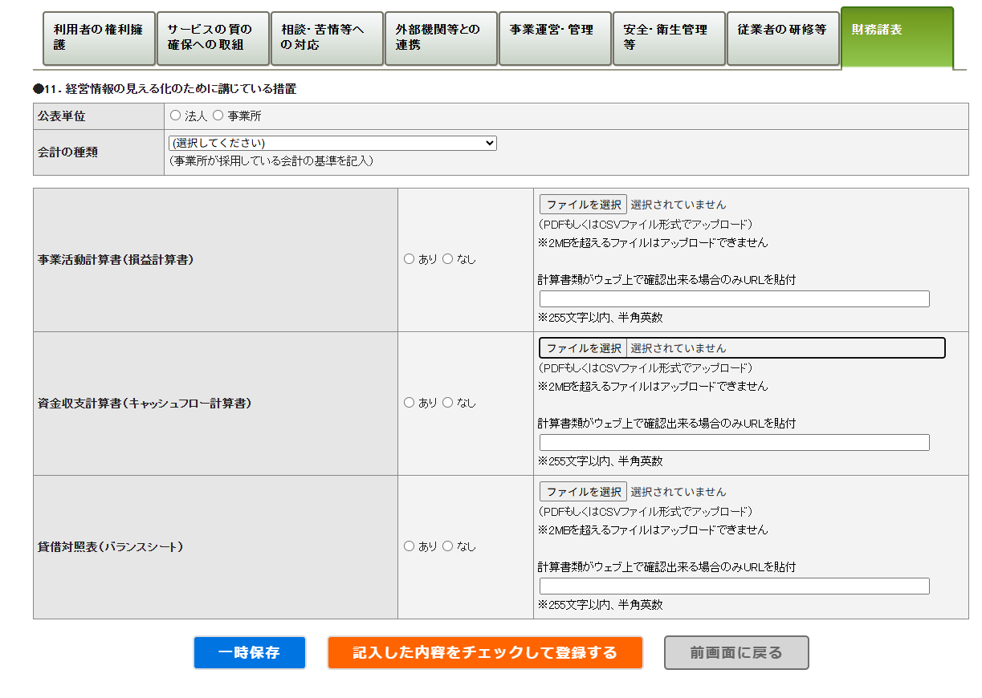
【入力画面】 | 【令和７年度様式からの変更点】
 | １．計算書類の添付方法について
 | ・「あり・なし」の選択後、「あり」の場合,ファイルのアップロードまたはＵＲＬの記載ができるようになりました。
 | ・「あり・なし」について、CSV出力が可能になりました。

 | ２．会計の種類について
 | 自由記載から、以下の通り選択方式といたしました。
 | 1 | 社会福祉法人会計基準
 | 2 | 病院会計準則及び医療法人会計基準
 | 3 | 介護老人保健施設会計・経理準則及び介護医療院会計・経理準則
 | 4 | 指定老人訪問看護の事業及び指定訪問看護の事業の会計経理準則
 | 5 | ＮＰＯ法人会計基準
 | 6 | 指定介護老人福祉施設等会計処理等取扱指導指針
 | 7 | その他（企業会計原則、公益法人会計基準 等）

 | ３.計算書類のURLについて
 | URLの記載が可能となりました。
 | WAMネットの社会福祉法人の財務諸表等電子開示システム、HPに計算書類を掲載している場合等を想定しています。

